第１図、第１表
【第１図】 不法残留者数の推移
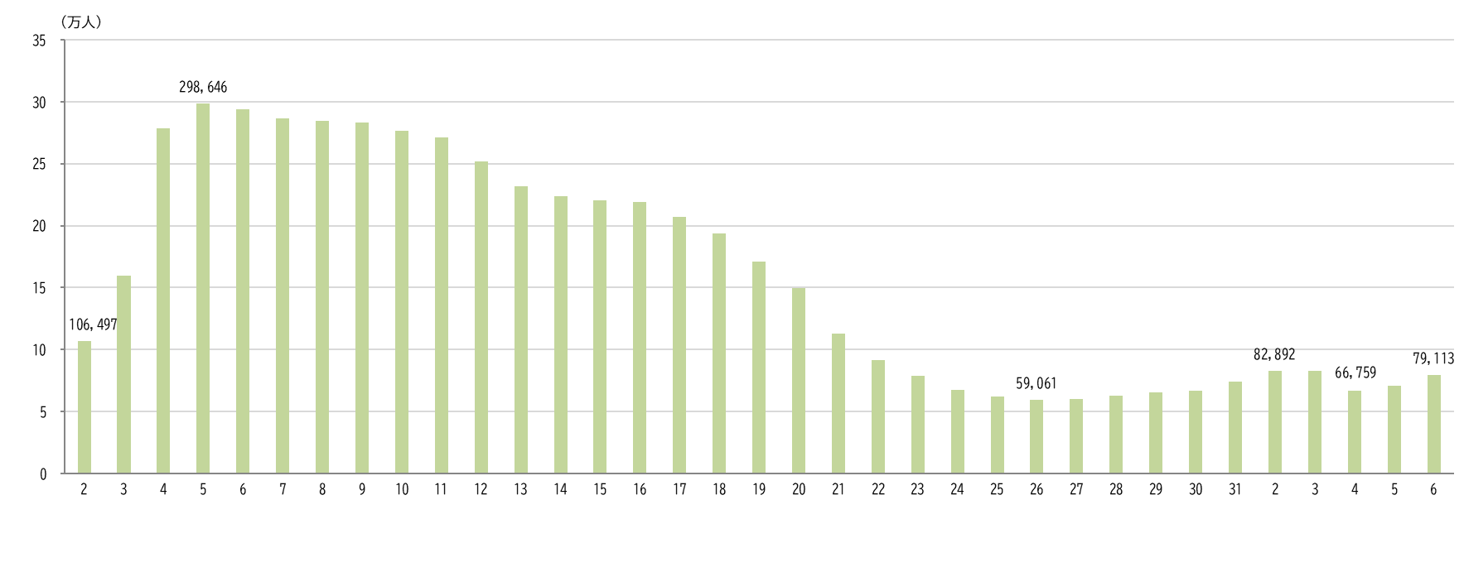

平成
令和

【第１表】 国籍・地域別 性別 不法残留者数の推移
 | 国籍・地域 |  | 令和２年 （2020年） １月１日現在 | 令和３年 （2021年） １月１日現在 | 令和４年 （2022年） １月１日現在 | 令和５年 （2023年） １月１日現在 | 令和６年 （2024年） １月１日現在
 |  |  |  |  |  |  |  | 構成比 （％） | 令和５年 １月１日現在 に対する増減率 （％）
 | 総数 |  | 82,892 | 82,868 | 66,759 | 70,491 | 79,113 | 100.0 | 12.2
 |  | 男 | 49,098 | 49,496 | 39,116 | 43,267 | 48,550 | 61.4 | 12.2
 |  | 女 | 33,794 | 33,372 | 27,643 | 27,224 | 30,563 | 38.6 | 12.3
 | ベトナム |  | 15,561 | 15,689 | 7,148 | 13,708 | 15,806 | 20.0 | 15.3
 |  | 男 | 11,740 | 12,062 | 5,819 | 11,196 | 12,809 |  | 14.4
 |  | 女 | 3,821 | 3,627 | 1,329 | 2,512 | 2,997 |  | 19.3
 | タイ |  | 8,872 | 8,691 | 7,783 | 9,549 | 11,494 | 14.5 | 20.4
 |  | 男 | 3,930 | 3,827 | 3,425 | 4,080 | 4,647 |  | 13.9
 |  | 女 | 4,942 | 4,864 | 4,358 | 5,469 | 6,847 |  | 25.2
 | 韓国 |  | 12,563 | 12,433 | 11,631 | 10,508 | 10,869 | 13.7 | 3.4
 |  | 男 | 4,996 | 4,920 | 4,528 | 4,153 | 4,306 |  | 3.7
 |  | 女 | 7,567 | 7,513 | 7,103 | 6,355 | 6,563 |  | 3.3
 | 中国 |  | 10,902 | 10,335 | 7,716 | 6,782 | 6,881 | 8.7 | 1.5
 |  | 男 | 7,060 | 6,649 | 4,902 | 4,333 | 4,271 |  | -1.4
 |  | 女 | 3,842 | 3,686 | 2,814 | 2,449 | 2,610 |  | 6.6
 | フィリピン |  | 6,061 | 5,761 | 5,148 | 4,662 | 5,069 | 6.4 | 8.7
 |  | 男 | 2,127 | 2,043 | 1,833 | 1,657 | 1,842 |  | 11.2
 |  | 女 | 3,934 | 3,718 | 3,315 | 3,005 | 3,227 |  | 7.4
 | インドネシア |  | 4,180 | 3,869 | 3,450 | 3,185 | 4,537 | 5.7 | 42.4
 |  | 男 | 3,247 | 3,037 | 2,773 | 2,560 | 3,715 |  | 45.1
 |  | 女 | 933 | 832 | 677 | 625 | 822 |  | 31.5
 | 台湾 |  | 3,730 | 3,724 | 3,319 | 2,873 | 3,191 | 4.0 | 11.1
 |  | 男 | 1,894 | 1,883 | 1,699 | 1,518 | 1,651 |  | 8.8
 |  | 女 | 1,836 | 1,841 | 1,620 | 1,355 | 1,540 |  | 13.7
 | スリランカ |  | 1,112 | 1,287 | 1,316 | 1,595 | 2,001 | 2.5 | 25.5
 |  | 男 | 997 | 1,146 | 1,188 | 1,461 | 1,850 |  | 26.6
 |  | 女 | 115 | 141 | 128 | 134 | 151 |  | 12.7
 | カンボジア |  | 121 | 266 | 491 | 1,185 | 1,731 | 2.2 | 46.1
 |  | 男 | 82 | 183 | 345 | 779 | 1,146 |  | 47.1
 |  | 女 | 39 | 83 | 146 | 406 | 585 |  | 44.1
 | マレーシア |  | 1,846 | 1,826 | 1,693 | 1,474 | 1,387 | 1.8 | -5.9
 |  | 男 | 634 | 615 | 564 | 508 | 523 |  | 3.0
 |  | 女 | 1,212 | 1,211 | 1,129 | 966 | 864 |  | -10.6
 | その他 |  | 17,944 | 18,987 | 17,064 | 14,970 | 16,147 | 20.4 | 7.9
 |  | 男 | 12,391 | 13,131 | 12,040 | 11,022 | 11,790 |  | 7.0
 |  | 女 | 5,553 | 5,856 | 5,024 | 3,948 | 4,357 |  | 10.4
 | （注１）平成２年は、７月１日現在、平成３年～平成８年は、５月１日現在、平成９年以降は、１月１日現在です。
 | （注２）表の各項目における構成比（％）は、表示桁数未満を四捨五入してあるため、内訳の合計は必ずしも100.0％となりません。
 | ※ 以下の表について同じです。

第２図、第２表
【第２図】 国籍・地域別 不法残留者の構成比（令和６年１月１日現在）
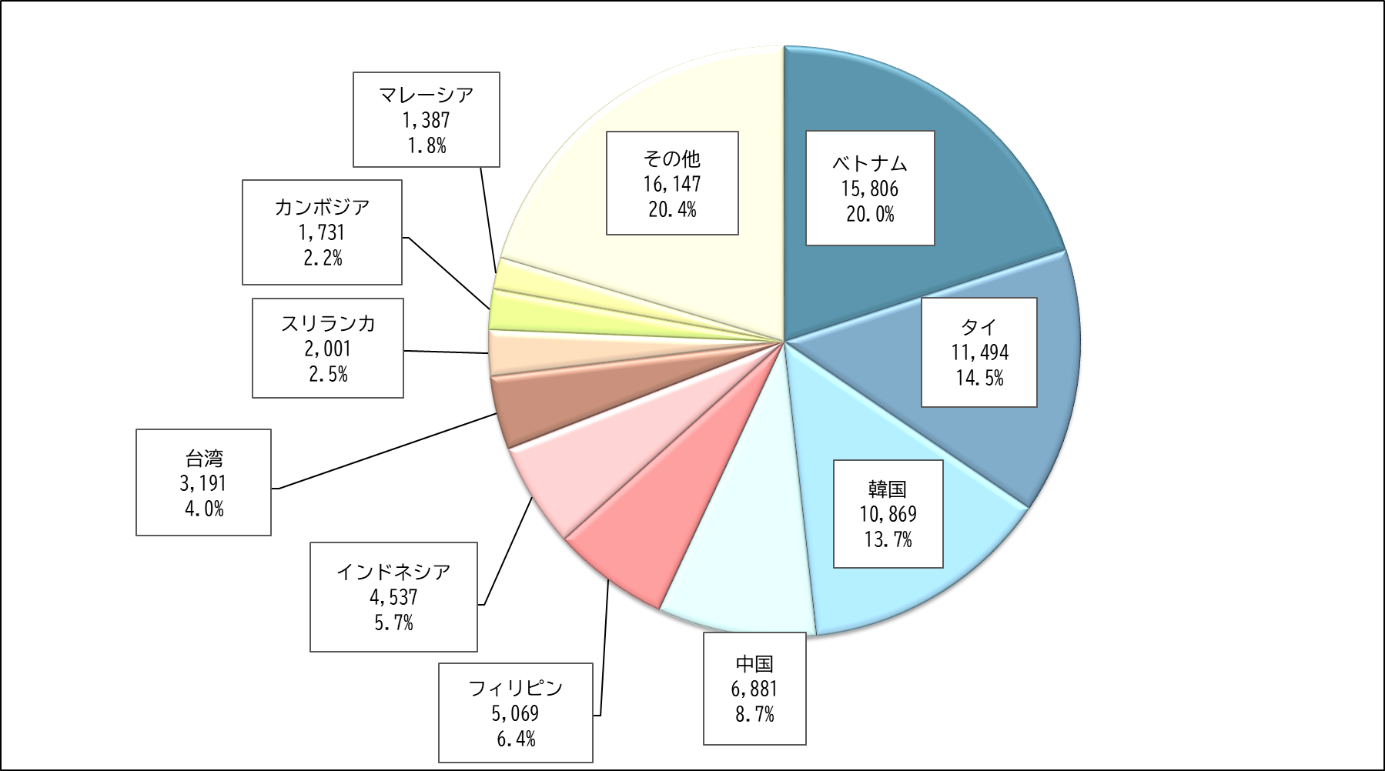

【第２表】 国籍・地域別 在留資格別 不法残留者数（令和６年１月１日現在）
 | 国籍・地域 | 総数 | 短期滞在 | 技能実習 |  |  |  |  |  |  | 特定活動 | 留学 | 日本人の 配偶者等 | その他
 |  |  |  |  | 技能実習 １号イ | 技能実習 １号ロ | 技能実習 ２号イ | 技能実習 ２号ロ | 技能実習 ３号イ | 技能実習 ３号ロ
 | 総数 | 79,113 | 49,801 | 11,210 | 14 | 6,055 | 18 | 4,695 | 1 | 427 | 8,189 | 2,288 | 1,880 | 5,745
 | ベトナム | 15,806 | 4,172 | 7,329 | 1 | 3,882 | 8 | 3,125 | 1 | 312 | 2,083 | 864 | 8 | 1,350
 | タイ | 11,494 | 11,007 | 190 | 2 | 75 | 0 | 106 | 0 | 7 | 35 | 10 | 157 | 95
 | 韓国 | 10,869 | 10,374 | 0 | 0 | 0 | 0 | 0 | 0 | 0 | 25 | 117 | 166 | 187
 | 中国 | 6,881 | 2,534 | 1,856 | 6 | 940 | 5 | 839 | 0 | 66 | 508 | 801 | 217 | 965
 | フィリピン | 5,069 | 2,282 | 159 | 2 | 84 | 3 | 67 | 0 | 3 | 541 | 15 | 690 | 1,382
 | インドネシア | 4,537 | 2,750 | 1,082 | 1 | 723 | 2 | 340 | 0 | 16 | 461 | 92 | 8 | 144
 | 台湾 | 3,191 | 3,146 | 0 | 0 | 0 | 0 | 0 | 0 | 0 | 8 | 3 | 7 | 27
 | スリランカ | 2,001 | 779 | 11 | 0 | 7 | 0 | 4 | 0 | 0 | 965 | 133 | 19 | 94
 | カンボジア | 1,731 | 381 | 453 | 0 | 285 | 0 | 151 | 0 | 17 | 806 | 1 | 0 | 90
 | マレーシア | 1,387 | 1,369 | 1 | 1 | 0 | 0 | 0 | 0 | 0 | 0 | 5 | 5 | 7
 | その他 | 16,147 | 11,007 | 129 | 1 | 59 | 0 | 63 | 0 | 6 | 2,757 | 247 | 603 | 1,404
 | （注１）「在留資格」は、不法残留となった時点に有していた在留資格です。
 | （注２）「留学」には、不法残留となった時点での在留資格が「就学」（平成22年７月１日施行前の出入国管理及び難民認定法上の在留資格）であった者の数も含まれます。
 | ※ 以下の表について同じです。

第３図、第３表
【第３図】 在留資格別 不法残留者の構成比（令和６年１月１日現在）
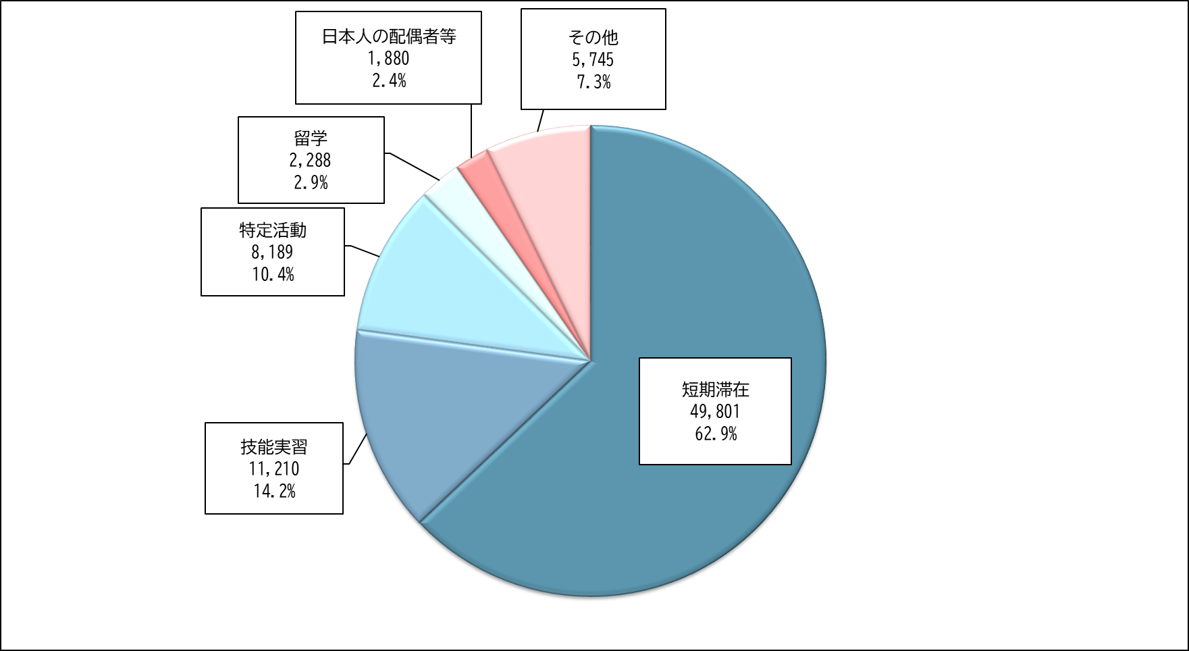

【第３表】 在留資格別 不法残留者数の推移
 | 在留資格 |  | 令和２年 （2020年） １月１日現在 | 令和３年 （2021年） １月１日現在 | 令和４年 （2022年） １月１日現在 | 令和５年 （2023年） １月１日現在 | 令和６年 （2024年） １月１日現在
 |  |  |  |  |  |  |  | 構成比 （％） | 令和５年 １月１日現在 に対する増減率 （％）
 | 総数 |  | 82,892 | 82,868 | 66,759 | 70,491 | 79,113 | 100.0 | 12.2
 | 短期滞在 |  | 51,239 | 50,092 | 43,266 | 46,590 | 49,801 | 62.9 | 6.9
 | 技能実習 |  | 12,427 | 13,079 | 7,704 | 7,985 | 11,210 | 14.2 | 40.4
 |  | 技能実習１号イ | 13 | 17 | 19 | 14 | 14 | 0.0 | 0.0
 |  | 技能実習１号ロ | 5,309 | 5,722 | 3,230 | 3,072 | 6,055 | 7.7 | 97.1
 |  | 技能実習２号イ | 14 | 13 | 14 | 18 | 18 | 0.0 | 0.0
 |  | 技能実習２号ロ | 7,048 | 7,229 | 4,346 | 4,658 | 4,695 | 5.9 | 0.8
 |  | 技能実習３号イ | 0 | 0 | 0 | 0 | 1 | 0.0 | -
 |  | 技能実習３号ロ | 43 | 98 | 95 | 223 | 427 | 0.5 | 91.5
 | 特定活動 |  | 5,688 | 5,904 | 5,305 | 6,215 | 8,189 | 10.4 | 31.8
 | 留学 |  | 5,543 | 5,041 | 2,436 | 2,465 | 2,288 | 2.9 | -7.2
 | 日本人の配偶者等 |  | 2,687 | 2,608 | 2,300 | 1,937 | 1,880 | 2.4 | -2.9
 | その他 |  | 5,308 | 6,144 | 5,748 | 5,299 | 5,745 | 7.3 | 8.4

